Dataformat
Dataformat |  |  |  |  | Eksempel:
L1
L2
L3
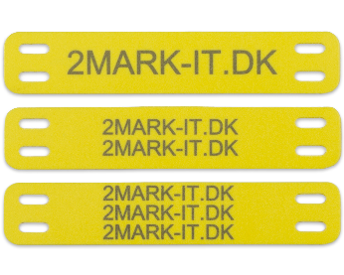
Bemærk ! (GÆLDER KUN PUR KABELMÆRKER)
Som standard laves mærker med 2 linjer
med stor tekst i L1 og lille tekst i L2

Ønskes samme størrelse på linje et og to. |  | Samme str. på L1 & L2
Så husk at sætte X i afkrydsningsfeltet.

Ved lange tekster krympes teksten |  | Min. tekst højde |  | mm
automatisk så det passer på mærket.
Er der et krav til minimums højde på teksten
angiv dettet i feltet.

L1 | L2 | L3 | Antal | - udfyldes kun hvis antallet ikke er det samme af hver.

